Referencias
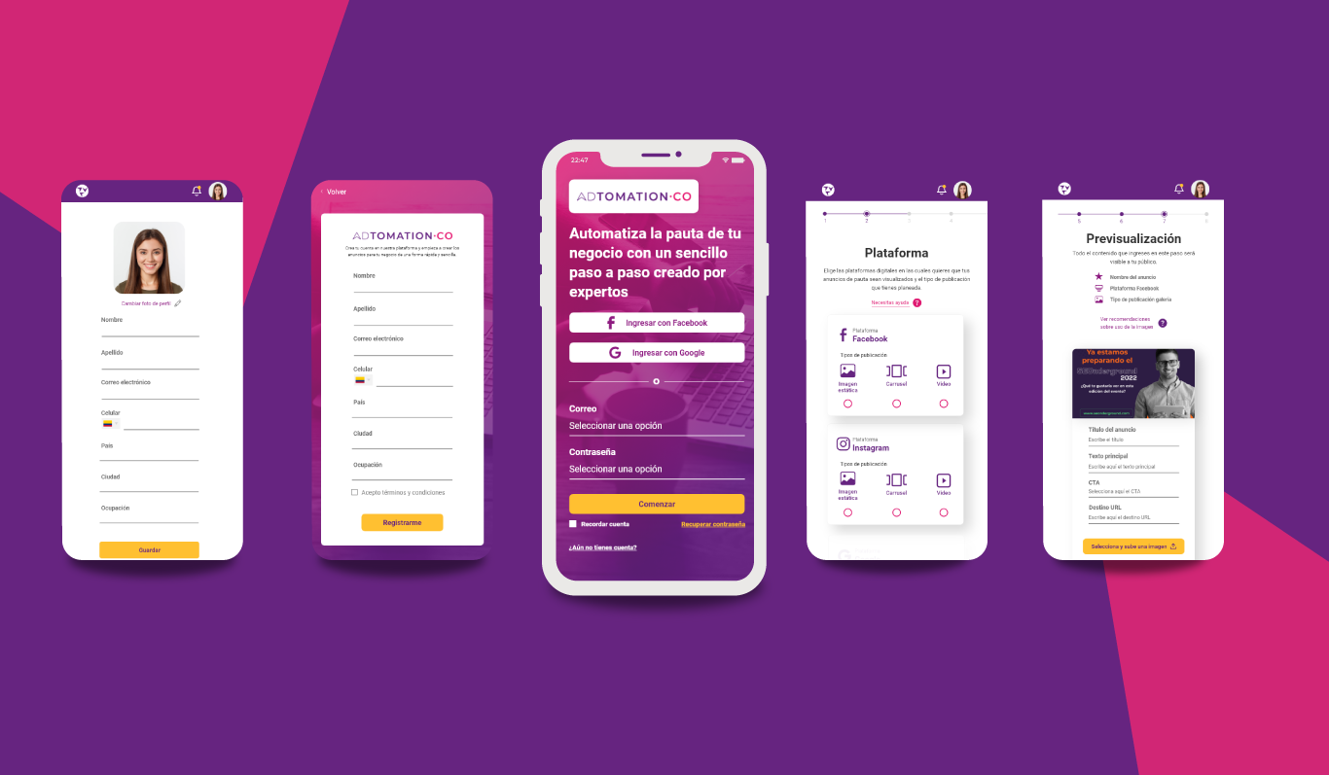
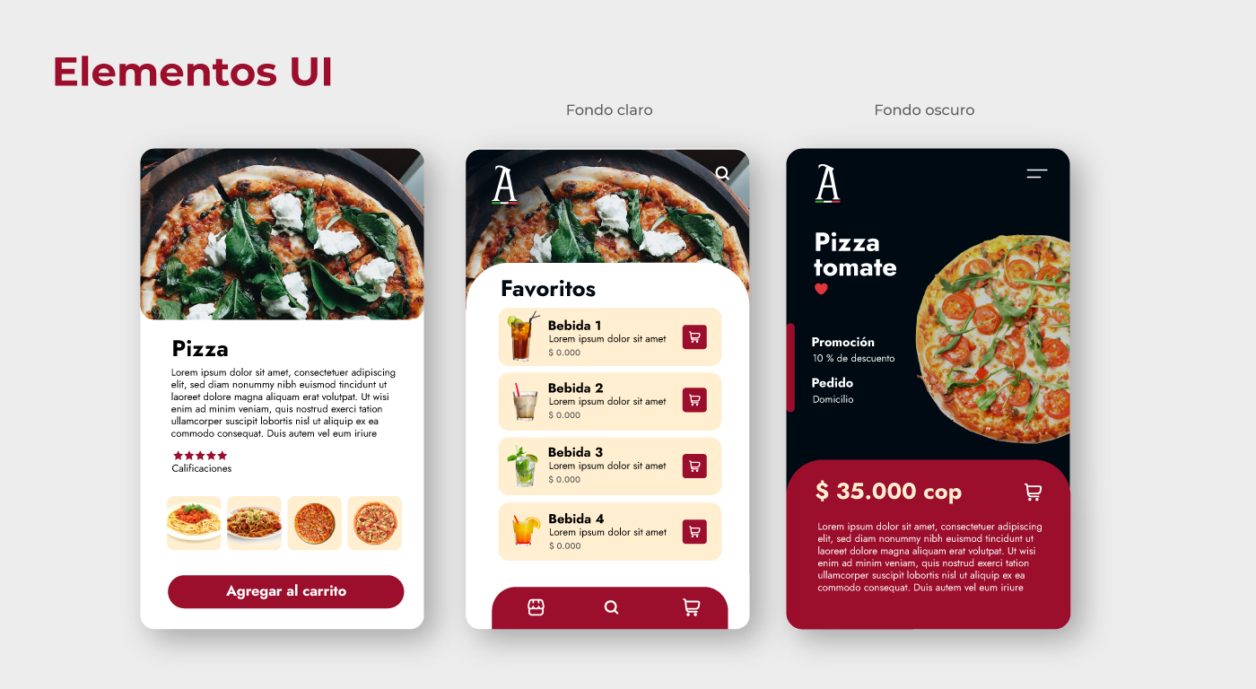
Referencias usadas para inferencia
Fuente | Descripción | Uso dentro del análisis | Observación | Archivo
Referencia 1 | Pantallas mobile con detalle de producto, favoritos y variante dark mode. | Inspiró criterios de jerarquía visual, CTA y lista accionable. | Predominio de lenguaje comercial y contenido placeholder. | CU6_img-ej.webp
Referencia 2 | Pantallas mobile con perfil, registro, login, stepper, selección y preview. | Inspiró criterios de onboarding, progreso visible y revisión final. | Muestra buen flujo, pero con oportunidad de simplificar formularios. | CU6_img-ej2.webp

